상품제안서
고급자개 손거울 (소) | 상품코드: S42041

 |  |  |  |  |  |  | 02-713-8555 | www.synergygift.co.kr
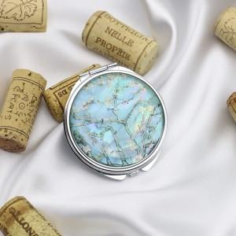

【상세/제작정보】 | <p><span style="font-size: 14pt;">※ 100개 미만 진행시 선물포장 비용발생 합니다.(개당 +400원 부가세별도)</span></p>

【인쇄/포장옵션】 | 레이저 / 포장지포장

【공급단가】 | 수량 | 50~ | 100~ | 500~ | 1,000~ | 3,000~
*VAT별도 | 단가 | 6,120원 | 6,020원 | 5,880원 | 5,730원 | 5,630원

【상품 URL】 | https://www.synergygift.co.kr:443/src/goods_detail.php?gdno=42041

